Hoja1
2023-06-02 16:10:53

LA PAZ 28 - HAEDO 4460-2005
BUENOS AIRES luquearti@gmail.com
____________________________________________________________________________________

" ZARANDA ”
“de PINO ”
" ALTA "
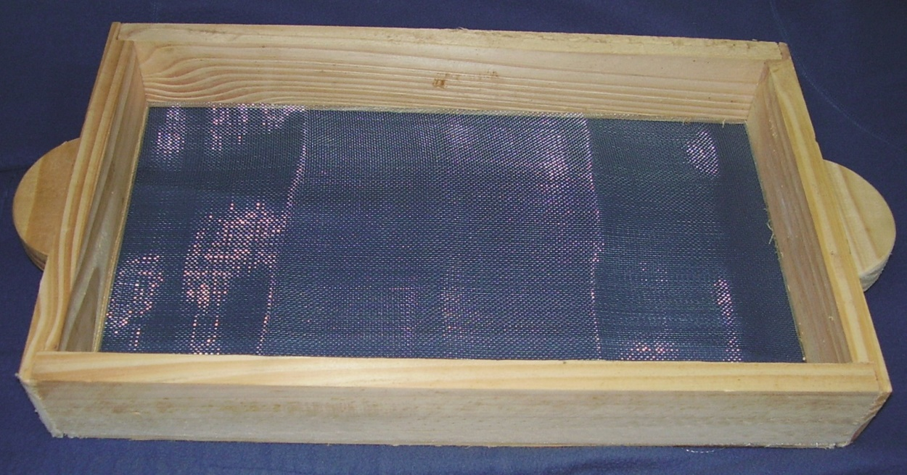

COD. | DESCRIPCION | PRECIO
ZAR-010 | Zaranda de PINO 30 x 50 7,5cm | 747.57

 | ATADO X 5 UNIDADES

